상품제안서
붙여쓰는 쓰레기봉투 3매/5매 | 상품코드: S39734

 |  |  |  |  |  |  | 02-713-8555 | www.synergygift.co.kr
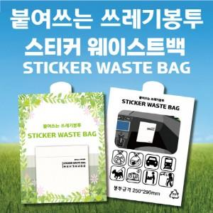

【상세/제작정보】 | <p><span style="font-size: 14pt;"></span><span style="font-size: 18.6667px;">※ 천개 단위로 진행되며, 백개 단위 있을 경우 로쓰비 발생됩니다.</span><span style="font-size: 14pt;">​</span></p><p><span style="font-size: 14pt;">※ 비닐인쇄는 5천개 부터 제작 가능합니다.(별도문의)</span></p><p><span style="font-size: 14pt;">※ 쓰레기봉투 추가 가능(별도문의)</span></p>

【인쇄/포장옵션】 | 풀칼라 / OPP(비닐)

【공급단가】 | 수량 | 1,000~ | 3,000~ | 5,000~ | 10,000~ | 30,000~
*VAT별도 | 3매 | 830원 | 780원 | 740원 | 720원 | 710원
 | 5매 | 1,010원 | 950원 | 910원 | 880원 | 870원

【상품 URL】 | https://www.synergygift.co.kr:443/src/goods_detail.php?gdno=39734

